Sheet1
水鉄砲合戦～童心ちゃんちゃんこの乱

作成者：松本 祥平 作成日：2015/11/11 | ゲームフロー

ファイルネーム（タイトルのＳＥの一つなら title_se_02 など この仕様書を見て作成してもらったファイルにつける名前） | 無し

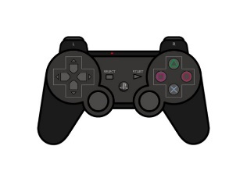
シーン遷移
タイトル
ゲームメイン

＊プレステのコントローラを基準に書いています

マッチング画面
兼
チームロゴ &
ゲームタイトル

ゲーム中に何らかのエラーが出た場合

特定のデバッグ
コマンドを打った時
全員がゲームを始める準備完了

ポーズボタン押下

ゲームメイン
ゲームPause画面
（デバッグ用）

ゲームの勝敗条件を満たす
ポーズボタン押下

○・×・START
ボタンのどれかを押下

リザルト画面

